상품제안서
리복 3단 수동 친환경어스+180g 코마사타올 세트 | 상품코드: S36977

 |  |  |  |  |  |  | 02-713-8555 | www.synergygift.co.kr
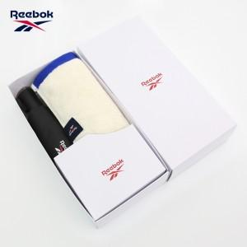

【상세/제작정보】

【인쇄/포장옵션】 | [손잡이] 실크, [원단] 원단실크1도, [타올] 타올실크1도, [타올] 자수 / 포장지포장

【공급단가】 | 수량 | 30~ | 100~ | 300~ | 500~ | 1,000~
*VAT별도 | 단가 | 13,260원 | 12,540원 | 11,930원 | 11,620원 | 11,420원

【상품 URL】 | https://www.synergygift.co.kr:443/src/goods_detail.php?gdno=36977

